Test
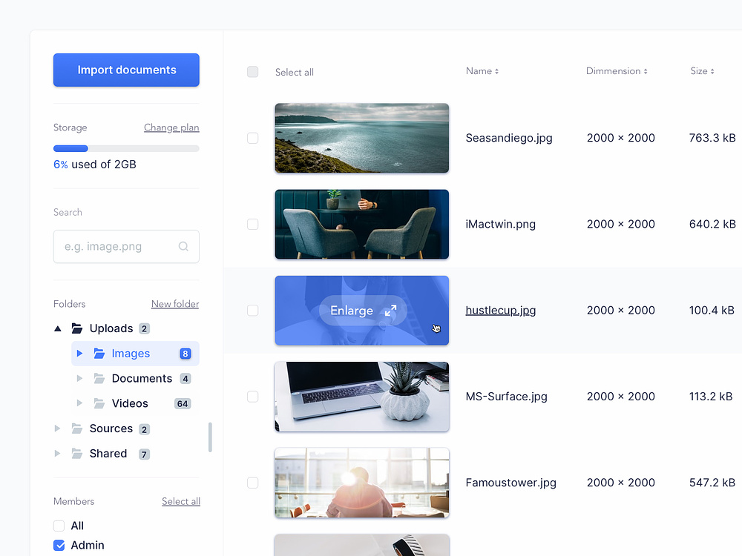
Xây dựng giao diện màn hình trong khung đỏ
- Mặc định: foder Uploads sẽ được chọn, tất cả item trong folder Uploads sẽ được hiển thị bên khung đỏ bên phải, các checkbox ở dưới member sẽ là all selected
- Khi chọn các folder child trong Uploads, chỉ các item thuộc folder child mới được hiển thị bên khung đỏ bên phải.
- Khi thay đổi member các item sẽ được lọc theo trường photo_by
- Có thể tìm kiếm item bằng cách search trong ô "Search Input"
- Tính toán % sử dụng bằng trường size

Note: ngoài source code thì thêm cái ảnh chụp màn hình kết quả nữa nhé.

